Sheet1
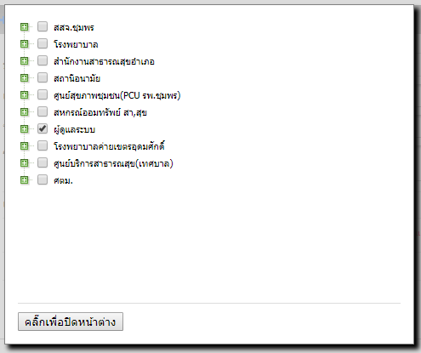
กรุณาใส่ Username HDC ของท่านลงในช่อง UserName HDC แล้วส่งกลับ Eoffice ถึง ผู้ดูแลระบบ admin ภายในวันที่ 7 ตุลาคม 2562 หากไม่ส่งกลับภายในวันเวลาดังกล่าว ท่านจะถูกระงับสิทธิ์ HDC
ลำดับที่ | Website | UserName HDC | ชื่อ - นามสกุล | ระดับสิทธิ์ | PM
1 | https://cpn.hdc.moph.go.th | wisanx | วิศัลย์ ทัศนคติธรรม | Individual&Upload&Input | PMระดับจังหวัด
2 | https://cpn.hdc.moph.go.th |  | วิทวัส เมืองใจ | Individual&Upload&Input | PMระดับจังหวัด
3 | https://cpn.hdc.moph.go.th | pinromyen | พิมพา ร่มเย็น | Individual&Upload&Input | PMระดับจังหวัด
4 | https://cpn.hdc.moph.go.th |  | กิตติ รัตนศิลา | Individual&Upload&Input | PMระดับจังหวัด
5 | https://cpn.hdc.moph.go.th |  | ณัฐวุฒิ พลครุฑ | Individual&Upload&Input | PMระดับจังหวัด
6 | https://cpn.hdc.moph.go.th |  | บุญญาภา เครือวรรณ | Individual&Upload&Input | PMระดับจังหวัด
7 | https://cpn.hdc.moph.go.th |  | ฉวีวรรณ รอดดอน | Individual&Upload&Input | PMระดับจังหวัด
8 | https://cpn.hdc.moph.go.th |  | นายเสกสัน ทองแดง | Individual&Upload&Input | PMระดับจังหวัด
9 | https://cpn.hdc.moph.go.th | wisansuperx | วิศัลย์ ทัศนคติธรรม | Individual&Upload&Input | PMระดับจังหวัด
10 | https://cpn.hdc.moph.go.th | mangcum | พิมพา ร่มเย็น | Individual&Upload&Input | PMระดับจังหวัด
11 | https://cpn.hdc.moph.go.th |  | อดิศร วิศาล | Individual&Upload&Input | PMระดับจังหวัด
12 | https://cpn.hdc.moph.go.th |  | สุชญา ใจเย็น | Individual&Upload&Input | PMระดับจังหวัด
13 | https://cpn.hdc.moph.go.th |  | พรรณณิภา เอกทัฬห์ | Individual&Upload&Input | PMระดับจังหวัด
14 | https://cpn.hdc.moph.go.th |  | อุบลรัตน์ เก่งอนันตานนท์ | Individual&Upload&Input | PMระดับจังหวัด
15 | https://cpn.hdc.moph.go.th |  | นราวดี สันสยะ | Individual&Upload&Input | PMระดับจังหวัด
16 | https://cpn.hdc.moph.go.th |  | สุพัตรา บุญศักดิ์สกุล | Individual&Upload&Input | PMระดับจังหวัด
17 | https://cpn.hdc.moph.go.th |  | ปัณญ์ชรีมาศ ไชยวัฒน์ | Individual&Upload&Input | PMระดับจังหวัด
18 | https://cpn.hdc.moph.go.th |  | ศศิธร บัณฑิตมหากุล | Individual&Upload&Input | PMระดับจังหวัด
19 | https://cpn.hdc.moph.go.th |  | จินตภา สกุลแพทย์ | Individual&Upload&Input | PMระดับจังหวัด
20 | https://cpn.hdc.moph.go.th |  | สุเทพ ภูติประวรรณ | Individual&Upload&Input | PMระดับจังหวัด
21 | https://cpn.hdc.moph.go.th |  | จุรีลักษณ์ สุวพิศ | Individual&Upload&Input | PMระดับจังหวัด
22 | https://cpn.hdc.moph.go.th |  | รัชนีพร ขุนสมุทร | Individual&Upload&Input | PMระดับจังหวัด
23 | https://cpn.hdc.moph.go.th |  | สิรินาถ รัตนประเสริฐ | Individual&Upload&Input | PMระดับจังหวัด
24 | https://cpn.hdc.moph.go.th |  | อภิญาน์นลิน แดงบำรุง | Individual&Upload&Input | PMระดับจังหวัด
25 | https://cpn.hdc.moph.go.th |  | คณิตา ปัตเมฆ | Individual&Upload&Input | PMระดับจังหวัด
26 | https://cpn.hdc.moph.go.th |  | อิ่มบุญ อุดมประมวล | Individual&Upload&Input | PMระดับจังหวัด
27 | https://cpn.hdc.moph.go.th |  | ขวัญใจ ผลศิริปฐม | Individual&Upload&Input | PMระดับจังหวัด
28 | https://cpn.hdc.moph.go.th |  | จันทร์จิรา ช่วยอรัญ | Individual&Upload&Input | PMระดับจังหวัด
29 | https://cpn.hdc.moph.go.th |  | นิลุบล เพ่งผุดผ่อง | Individual&Upload&Input | PMระดับจังหวัด
30 | https://cpn.hdc.moph.go.th |  | ไพศาล สนานพร | Individual&Upload&Input | PMระดับจังหวัด
31 | https://cpn.hdc.moph.go.th |  | รุ่งนภา หนูม่วง | Individual&Upload&Input | PMระดับจังหวัด

